Simulador_AAC_ParcSociais_TO116
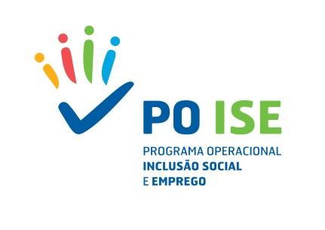

Simulador de Correção Financeira_TO 1.16 Reforço da Capacitação Institucional dos Parceiros Sociais

Meta contratualizada em Candidatura | N.º de atividades concluídas
 | % Associados inquiridos que reconhecem a melhoria do desempenho dos Parceiros Sociais
Meta apurada em Saldo | N.º de atividades concluídas
 | % Associados inquiridos que reconhecem a melhoria do desempenho dos Parceiros Sociais
 | Saldo Final Analisado (DPT)
Taxa de Cumprimento da Meta de Realização |  | #DIV/0!
Taxa de Cumprimento da Meta de Resultado |  | #DIV/0!
Correção Financeira |  | #DIV/0!
Coeficiente de Correção Financeira Global |  | #DIV/0!

